2
Товары (Products)
product_id | name | description | price | stock_quantity | category_id | image_url | created_at
1 | Ручка Parker Jotter | Классическая ручка с металлическим корпусом и удобным захватом. Идеальна для повседневного использования. | 450 руб | 678 | 1 |  | 2023-05-12
2 | Карандаш Faber-Castell 9000 | Высококачественный графитовый карандаш для рисования и черчения. | 120 руб | 1284 | 1 |  | 2024-04-09
3 | Маркер Sharpie Permanent | Водостойкий маркер с яркими цветами, подходит для различных поверхностей. | 150 руб | 4689 | 1 |  | 2024-01-10
4 | Фломастер Stabilo Point 88 | Набор фломастеров с тонким наконечником, идеален для рисования и письма. | 300 руб | 356 | 1 |  | 2023-03-21
5 | Ручка-роллер Uni-ball Vision Elite | Ручка с уникальной системой подачи чернил, не протекает при изменении давления. | 250 руб | 98 | 1 |  | 2024-12-30
6 | Гелевая ручка Pilot G2 | Гелевая ручка с мягким захватом и яркими чернилами, идеально подходит для длительного письма. | 200 руб | 6963 | 1 |  | 2024-06-08
7 | Стирательная резинка Staedtler Mars | Качественная стирательная резинка, не оставляет следов на бумаге. | 50 руб | 4567 | 1 |  | 2023-12-02
8 | Механический карандаш Pentel GraphGear 1000 | Профессиональный механический карандаш с регулируемым зажимом и мягким захватом. | 600 руб | 357 | 1 |  | 2024-01-07
9 | Набор чертежных инструментов Rotring | Комплект для черчения, включает линейку, угольник и циркуль. | 800 руб | 124 | 1 |  | 2024-10-22
10 | Корректор Tipp-Ex Mini | Удобный корректор в мини-формате, идеально подходит для исправления ошибок. | 100 руб | 648 | 1 |  | 2024-02-04
11 | Линейка Maped 30 см | Прозрачная линейка с делениями, удобна для черчения и измерений. | 70 руб | 547 | 1 |  | 2024-04-24
12 | Набор цветных карандашей Crayola | Яркие цветные карандаши, идеально подходят для рисования и раскрашивания. | 400 руб | 6543 | 1 |  | 2023-07-18
13 | Перьевая ручка Lamy Safari | Элегантная перьевая ручка с пластиковым корпусом и сменными чернилами. | 1,200 руб | 359 | 1 |  | 2023-12-19
14 | Набор фломастеров Crayola Super Tips | Многофункциональные фломастеры с тонким и толстым наконечником. | 350 руб | 554 | 1 |  | 2023-12-12
15 | Ручка с заменяемыми картриджами Schneider Slider | Удобная ручка с возможностью замены картриджей, подходит для длительного использования. | 250 руб | 82 | 1 |  | 2023-11-10
16 | Офисная бумага A4 Xerox | Высококачественная офисная бумага для печати и копирования. | 300 руб | 245 | 2 |  | 2023-03-01
17 | Цветная бумага для творчества Canson | Набор цветной бумаги для различных творческих проектов. | 250 руб | 875 | 2 | 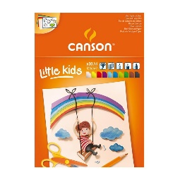 | 2023-10-10
18 | Тетрадь с линейкой Oxford | Тетрадь с качественной бумагой и прочной обложкой. | 150 руб | 587 | 2 |  | 2024-05-15
19 | Блокнот Moleskine Classic | Элегантный блокнот с мягкой обложкой и качественной бумагой. | 800 руб | 48 | 2 | 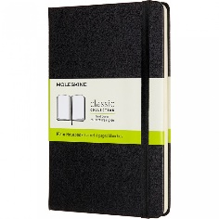 | 2024-09-09
20 | Ежедневник Leuchtturm1917 | Стильный ежедневник с множеством функций, включая нумерацию страниц. | 1,200 руб | 789 | 2 | 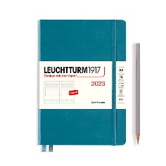 | 2023-12-12
21 | Альбом для рисования Canson Montval | Альбом с качественной бумагой для акварели и других художественных техник. Идеален для рисования и живописи. | 600 руб | 57 | 2 | 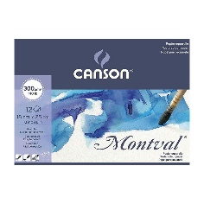 | 2023-11-10
22 | Специальная бумага для печати HP | Бумага для струйной и лазерной печати, обеспечивает яркие и четкие изображения. | 350 руб | 125 | 2 |  | 2023-03-01
23 | Бумага для заметок Post-it | Самоклеящиеся листы для заметок, удобны для организации мыслей и напоминаний. | 200 руб | 875 | 2 |  | 2023-10-10
24 | Блокнот с точечной сеткой Rhodia | Блокнот с точечной сеткой, идеален для заметок и рисования. Бумага высокого качества. | 500 руб | 254 | 2 | 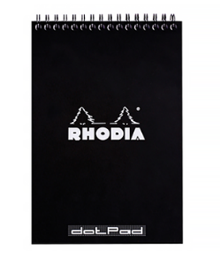 | 2024-05-15
25 | Альбом для скрапбукинга American Crafts | Альбом с красивыми страницами для создания уникальных скрап-работ. | 1,000 руб | 128 | 2 | 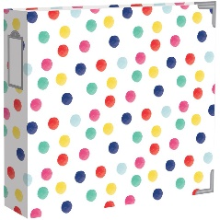 | 2023-05-12
26 | Набор самоклеящейся бумаги Avery | Набор самоклеящейся бумаги для создания этикеток и наклеек. | 300 руб | 457 | 2 |  | 2024-04-09
27 | Бумага для оригами Origami Shop | Специальная бумага для оригами, доступна в различных цветах и узорах. | 250 руб | 769 | 2 |  | 2024-01-10
28 | Блокнот с магнитным замком Pigna | Удобный блокнот с магнитным замком, идеально подходит для записей. | 400 руб | 547 | 2 | 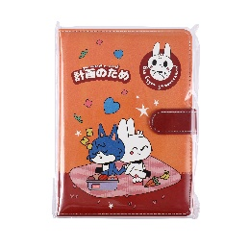 | 2023-03-21
29 | Набор цветных листов для заметок 3M | Яркие цветные листы для заметок, удобны для организации информации. | 150 руб | 581 | 2 |  | 2024-12-30
30 | Картон для творчества Clairefontaine | Высококачественный картон для различных творческих проектов. | 300 руб | 562 | 2 | 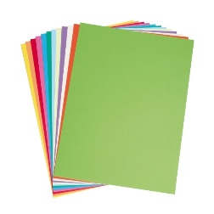 | 2024-06-08
31 | Папка для документов Leitz | Прочная папка для документов с кнопкой, идеально подходит для хранения бумаг. | 200 руб | 159 | 3 |  | 2023-12-02
32 | Настольный органайзер Fellowes | Удобный органайзер для канцелярии, помогает поддерживать порядок на столе. | 600 руб | 657 | 3 |  | 2024-01-07
33 | Держатель для визиток Muji | Элегантный держатель для визиток, выполненный из качественных материалов. | 350 руб | 521 | 3 |  | 2024-10-22
34 | Подставка для книг Bookstand | Удобная подставка для книг, помогает освободить руки во время чтения. | 500 руб | 84 | 3 | 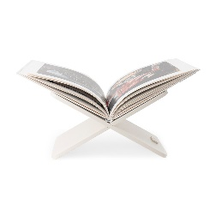 | 2024-02-04
35 | Файлы для документов Esselte | Прозрачные файлы для документов, защищают бумаги от повреждений. | 150 руб | 587 | 3 | 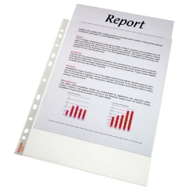 | 2024-04-24
36 | Коробка для хранения IKEA | Просторная коробка для хранения канцелярии и других мелочей. | 400 руб | 55 | 3 | 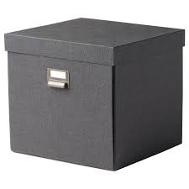 | 2023-07-18
37 | Доска для заметок Quartet | Магнитная доска для заметок, идеально подходит для офиса или дома. | 1,200 руб | 95 | 3 | 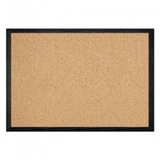 | 2023-12-19
38 | Настенный органайзер Officemate | Удобный органайзер для стен, помогает организовать пространство. | 800 руб | 15 | 3 |  | 2023-12-12
39 | Держатель для ручек Staples | Компактный держатель для ручек и карандашей, помогает поддерживать порядок. | 150 руб | 587 | 3 |  | 2023-11-10
40 | Подставка для документов Elba | Подставка для документов с разделителями, удобно для организации бумаг. | 300 руб | 589 | 3 |  | 2023-03-01
41 | Набор магнитных закладок Bookmarks | Яркие магнитные закладки для книг, удобно использовать для заметок. | 200 руб | 662 | 3 |  | 2023-10-10
42 | Коврик для мыши Logitech | Удобный коврик для мыши с антискользящей основой, подходит для работы и игр. | 400 руб | 55 | 3 |  | 2024-05-15
43 | Лоток для бумаг Fellowes | Многоуровневый лоток для бумаг, помогает организовать документы на столе | 600 руб | 587 | 3 | 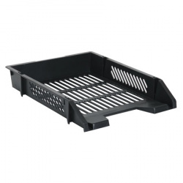 | 2024-09-09
44 | Органайзер для столовых принадлежностей Desk Organizer | Компактный органайзер для хранения канцелярских принадлежностей и мелочей. | 350 руб | 452 | 3 | 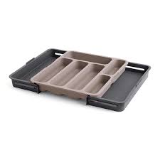 | 2023-12-12
45 | Настольная подставка для планшетов MoKo | Удобная подставка для планшетов, позволяет использовать устройство в удобном положении. | 500 руб | 496 | 3 | 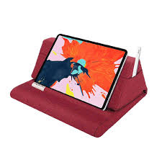 | 2023-11-10
46 | Ножницы Fiskars | Качественные ножницы с острыми лезвиями, идеально подходят для бумаги и других материалов. | 300 руб | 52 | 4 | 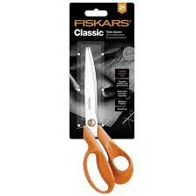 | 2023-03-01
47 | Степлер Rapid | Надежный степлер с высокой мощностью, подходит для скрепления большого количества листов. | 600 руб | 87 | 4 |  | 2023-10-10
48 | Клеевой карандаш UHU | Удобный клеевой карандаш, идеально подходит для бумаги и картона. | 150 руб | 589 | 4 | 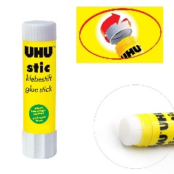 | 2024-05-15
49 | Лента для упаковки Scotch | Прозрачная упаковочная лента, идеально подходит для упаковки подарков и документов. | 100 руб | 662 | 4 | 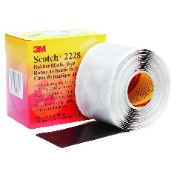 | 2023-05-12
50 | Линейка с уровнем Stanley | Прочная линейка с встроенным уровнем, удобна для черчения и измерений. | 250 руб | 54 | 4 |  | 2024-04-09
51 | Угольник Maped | Прозрачный угольник с делениями, идеально подходит для черчения и рисования. | 100 руб | 256 | 4 |  | 2024-01-10
52 | Циркуль Faber-Castell | Профессиональный циркуль с дополнительными насадками для рисования кругов. | 400 руб | 365 | 4 | 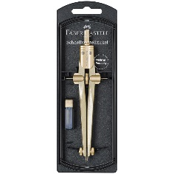 | 2024-06-20
53 | Набор скоб для степлера Bostitch | Набор скоб для степлера, подходит для различных моделей. | 150 руб | 82 | 4 |  | 2023-11-17
54 | Клей-карандаш Pritt | Клей-карандаш с удобным аппликатором, идеально подходит для бумаги. | 120 руб | 69 | 4 |  | 2024-06-28
55 | Ножницы для бумаги Westcott | Легкие и удобные ножницы для бумаги, подходят для детей и взрослых. | 250 руб | 365 | 4 |  | 2024-09-10
56 | Линейка с подсветкой Lighted Ruler | Линейка с встроенной подсветкой, удобна для работы в условиях низкой освещенности. | 500 руб | 475 | 4 | 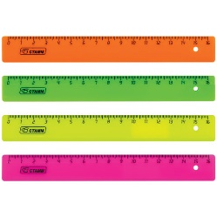 | 2023-05-12
57 | Набор маркеров Sharpie | Яркие маркеры для рисования и письма, подходят для различных поверхностей. | 400 руб | 25 | 4 |  | 2024-04-09
58 | Клей для декупажа Mod Podge | Универсальный клей для декупажа, подходит для различных материалов. | 300 руб | 259 | 4 | 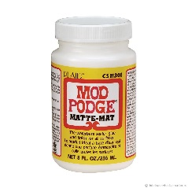 | 2024-01-10
59 | Набор канцелярских резинок Rubber Bands | Набор резинок для бумаги, удобно для организации документов. | 100 руб | 278 | 4 | 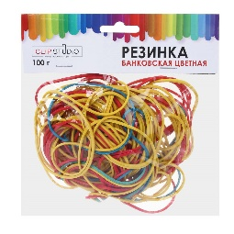 | 2024-06-20
60 | Нож для бумаги Olfa | Острый нож для бумаги с заменяемыми лезвиями, идеально подходит для точных резов. | 350 руб | 286 | 4 |  | 2024-01-07
61 | Акварельные краски Winsor & Newton | Профессиональные акварельные краски с яркими цветами и высокой прозрачностью. | 1,200 руб | 854 | 5 | 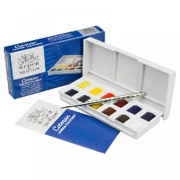 | 2024-10-22
62 | Набор кистей Da Vinci | Профессиональный набор кистей из натурального ворса, идеально подходит для акварели и масла. | 1,000 руб | 547 | 5 | 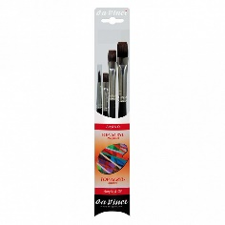 | 2024-02-04
63 | Масляные краски Van Gogh | Высококачественные масляные краски с насыщенными цветами, подходят для профессиональных художников. | 1,500 руб | 628 | 5 | 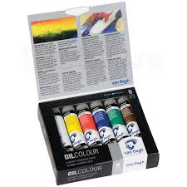 | 2024-04-24
64 | Набор пастелей Faber-Castell | Мягкие пастели с яркими цветами, идеально подходят для рисования и смешивания. | 800 руб | 647 | 5 | 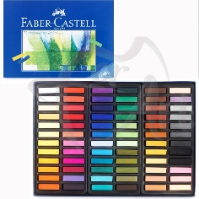 | 2023-07-18
65 | Карандаши для рисования Prismacolor | Профессиональные цветные карандаши с мягким грифелем, идеально подходят для художественного рисования. | 1,200 руб | 591 | 5 |  | 2023-12-19
66 | Наклейки для творчества Sticko | Яркие наклейки для скрапбукинга и других творческих проектов. | 250 руб | 230 | 5 | 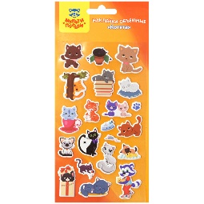 | 2023-12-12
67 | Холсты для рисования Fredrix | Холсты на подрамнике, идеально подходят для масляной и акриловой живописи. | 800 руб | 520 | 5 | 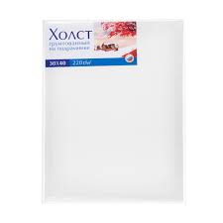 | 2023-11-10
68 | Специальные маркеры для ткани Fabric Markers | Маркеры для рисования на ткани, идеально подходят для создания уникальных дизайнов. | 400 руб | 448 | 5 |  | 2023-03-01
69 | Набор для создания открыток Papercraft | Набор для создания уникальных открыток, включает все необходимые материалы. | 600 руб | 203 | 5 | 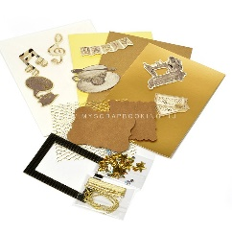 | 2023-10-10
70 | Краски для витражей Pebeo | Яркие краски для создания витражей, легко наносятся и быстро сохнут. | 500 руб | 950 | 5 | 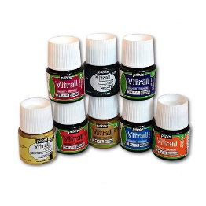 | 2024-05-15
71 | Набор для рисования на воде Marbling Kit | Набор для создания уникальных рисунков на воде, включает специальные краски и инструменты. | 700 руб | 568 | 5 | 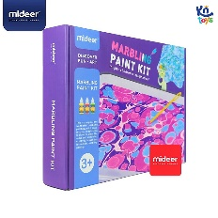 | 2024-09-09
72 | Папки для хранения рисунков Art Portfolio | Папка для хранения художественных работ, защищает от повреждений и пыли. | 400 руб | 200 | 5 | 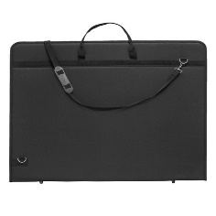 | 2024-01-07
73 | Набор для создания мозаики Mosaic Art | Набор для создания мозаичных картин, включает все необходимые материалы. | 800 руб | 140 | 5 | 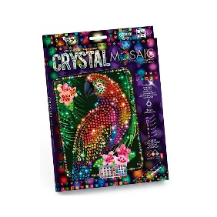 | 2024-10-22
74 | Краски для граффити Montana | Высококачественные краски для граффити, доступны в различных цветах и оттенках. | 1,000 руб | 520 | 5 | 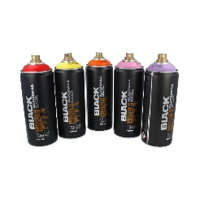 | 2024-02-04
75 | Набор для скрапбукинга Scrapbook Kit | Полный набор для скрапбукинга, включает бумагу, наклейки и другие аксессуары. | 1,200 руб | 986 | 5 | 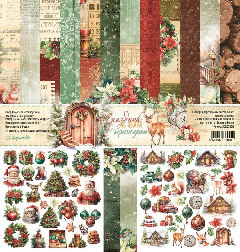 | 2024-04-24

